3.1.1 마루높이 결정(1)
추자항 파제제 축조공사
3.1 주요제원검토
3.1.1 마루높이 결정
가. 마루높이 결정
1) 검토방향
 | ▸ 마루높이는 일반적으로 배후수역의 정온도, 배후 항만시설의 보전등을 감안
 | 설계조위상 적정한 마루높이로 결정

2) 검토방법
 | ▸ 마루높이는 다음의 방법을 고려하여 결정
 | - 항만 및 어항설계기준에 의한 방법
 | - 처오름높이에 의한 방법
 | - 항내 전달파고에 의한 방법
 | - 인근 구조물 마루높이 조사

3) 검토조건
 | 가) 파랑조건
 | 구 분 |  |  | 파고(H⅓) |  | 주기(T⅓) |  |  |  |  | 설계수심 |  |  | 해저경사 | 비 고
 | 북측파제제 |  |  | 4.00 |  | 11.50 |  |  |  |  | DL(-)5.10 |  |  | 0.020
 | 남측파제제 |  |  | 4.70 |  | 11.60 |  |  |  |  | DL(-)10.50 |  |  | 0.020

 | 나) 조위조건
 | 구 분 |  |  |  | 조 위 (m) |  |  |  |  |  | 조 위 표
 | 약최고고조위 |  | Aprox.H.H.W |  | DL(+)3.356 |  |  |  |  |  | 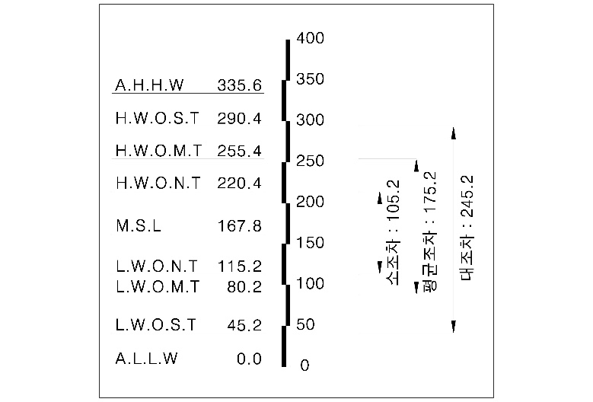
 | 대조평균고조위 |  | H.W.O.S.T |  | DL(+)2.904
 | 평균고조위 |  | H.W.O.M.T |  | DL(+)2.554
 | 소조평균고조위 |  | H.W.O.N.T |  | DL(+)2.204
 | 평균해면 |  | M.S.L |  | DL(+)1.678
 | 소조평균저조위 |  | L.W.O.N.T |  | DL(+)1.152
 | 평균저조위 |  | L.W.O.M.T |  | DL(+)0.802
 | 대조평균저조위 |  | L.W.O.S.T |  | DL(+)0.452
 | 약최저저조위 |  | Aprox.L.L.W |  | DL(±)0.000
 | 다) 해수면상승고
 | ▸ IPCC에서 발행한 SSP 1-2.6 시나리오(2015~2100)에 기반하여 해수면상승을 고려
 | - 시나리오 결과 광역 해수면 상승고 및 상승률은 다음 그림과 같음
 | <해수면 상승폭> (2015년~2100년) |  |  |  |  |  |  |  |  | <해수면 상승률>
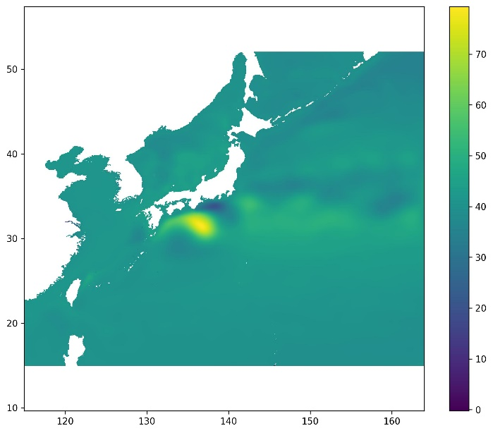
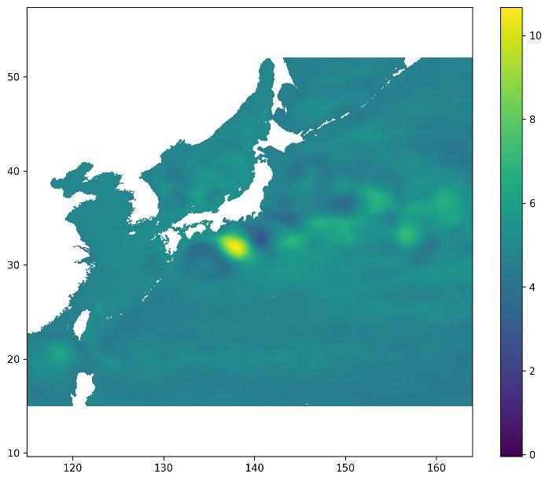

 | - 추자도 해수면 상승고 및 상승률은 다음 그림과 같음
 | <해수면 상승폭> (2015년~2100년) |  |  |  |  |  | 단위 : cm |  | <해수면 상승률> |  |  |  |  |  |  | 단위 : mm / 년

 | 구 분 | 해수면상승률(m/year) |  |  |  | 재현빈도 |  |  |  |  |  |  | 해수면상승고(m) |  | 비 고
 | 추자도 지역 | 0.00499 |  |  |  | 100년 |  |  |  |  |  |  | 0.499

 | 라) 설계조위
 | - 설계조위는 약최고고조위에 해수면상승고를 고려한 |  |  |  |  |  |  | DL(+)3.855 |  |  |  | 로 결정

3.1.1 마루높이 결정(2)
나. 마루높이 검토
1) 마루높이 산정방법
 | 구 분 |  |  |  |  |  |  |  |  |  |  | 산정방법 |  |  |  |  |  |  |  |  |  |  |  |  |  |  |  |  | 비 고
 | 항만 및 어항설계기준 에 의한 방법 |  |  |  |  |  |  |  |  |  |  | 설계조위 + (0.6 ~ 1.25) H⅓
 | 처오름높이에 의한 방법 |  |  |  |  |  |  |  |  |  |  | R = Ho' × R/Ho' × γ × K
 | 파고전달율에 의한 방법 |  |  |  |  |  |  |  |  |  |  | HT = KTO × HI
 | 인근 구조물 마루높이

 | 2) 마루높이 결정
 |  | 북측파제제
 | 구 분 |  |  |  |  |  |  |  |  |  |  |  |  | 100년 빈도 |  |  |  |  |  |  |  |  |  |  |  |  |  |  |  |  |  |  |  |  |  | 산정 마루높이
 | 항만 및 어항 설계기준에 의한 방법 |  |  |  |  |  |  |  |  |  |  |  |  | DL(+)6.26 |  |  |  |  |  |  |  |  | ~ |  |  | DL(+)8.86 |  |  |  |  |  |  |  |  |  | DL(+)7.30
 | 처오름 높이에 의한 방법 |  |  |  |  |  |  |  |  |  |  |  |  | DL(+)9.26
 | 전달 파고에 의한 방법 |  |  |  |  |  |  |  |  |  |  |  |  | DL(+)6.00
 | 인근 구조물 마루높이 |  |  |  |  |  |  |  |  |  |  |  |  | DL(+)7.18 |  |  |  |  |  |  |  |  | ~ |  |  | DL(+)7.30

 |  | 남측파제제
 | 구 분 |  |  |  |  |  |  |  |  |  |  |  |  | 100년 빈도 |  |  |  |  |  |  |  |  |  |  |  |  |  |  |  |  |  |  |  |  |  | 산정 마루높이
 | 항만 및 어항 설계기준에 의한 방법 |  |  |  |  |  |  |  |  |  |  |  |  | DL(+)6.68 |  |  |  |  |  |  |  |  | ~ |  |  | DL(+)9.73 |  |  |  |  |  |  |  |  |  | DL(+)6.70
 | 처오름 높이에 의한 방법 |  |  |  |  |  |  |  |  |  |  |  |  | DL(+)10.20
 | 전달 파고에 의한 방법 |  |  |  |  |  |  |  |  |  |  |  |  | DL(+)6.70
 | 인근 구조물 마루높이 |  |  |  |  |  |  |  |  |  |  |  |  | DL(+)6.59 |  |  |  |  |  |  |  |  | ~ |  |  | DL(+)7.00

 | 3) 마루높이 검토
 |  | 가) 검토조건
 | 구 분 |  |  |  |  |  |  |  | 파고(H⅓) |  |  |  |  | 주기(T⅓) |  |  |  |  |  | 설계조위 |  |  |  |  |  |  | 전면수심 |  |  |  |  |  |  | 설계수심
 | 북측파제제 |  |  |  |  |  |  |  | 4.00 m |  |  |  |  | 11.50 m |  |  |  |  |  | DL(+)3.855 m |  |  |  |  |  |  | DL(-)5.10 m |  |  |  |  |  |  | 8.96 m
 | 남측파제제 |  |  |  |  |  |  |  | 4.70 m |  |  |  |  | 11.60 m |  |  |  |  |  | DL(+)3.855 m |  |  |  |  |  |  | DL(-)10.50 m |  |  |  |  |  |  | 14.36 m

 |  | 나) 마루높이 산정
 |  | (1) 항만 및 어항설계기준에 의한 방법 (KDS 64 45 20 p.12 참조)
 |  |  | 마루높이 = 설계조위 + (0.6~1.25) · H1/3

 | 구 분 |  |  |  |  |  |  |  | 파고(H⅓) |  |  |  |  |  | 산정과정 |  |  |  |  |  |  |  |  |  |  |  |  |  |  | 마루높이
 | 북측파제제 |  |  |  |  |  |  |  | 4.00 m |  |  |  |  |  | 3.855 |  |  | + | (0.6 |  | ~ | 1.25) |  |  | × | 4.00 |  |  | = | DL(+)6.26 |  |  |  |  | ~ | DL(+)8.86
 | 남측파제제 |  |  |  |  |  |  |  | 4.70 m |  |  |  |  |  | 3.855 |  |  | + | (0.6 |  | ~ | 1.25) |  |  | × | 4.70 |  |  | = | DL(+)6.68 |  |  |  |  | ~ | DL(+)9.73
 |  | (2) 처오름높이에 의한 방법 (KDS 64 10 10, p.93 참조)
 |  | - 항만 및 어항설계기준상의 처오름높이 산정
 |  |  | 1) 불투과성, 일정한 사면경사, 불규칙파시 처오름높이 산정(Mase, 1989)
$R/H0 =A×$ξ^{B}
$1/30≤$ tanβ ≤ 1/5
$$0.007＜H0/L0$$

 | Rx |  |  |  |  |  | Rmax |  |  |  |  |  | R2% |  |  |  |  |  | R1/10 |  |  |  |  |  | R1/3 |  |  |  |  |  | 평균R
 | A |  |  |  |  |  | 2.32 |  |  |  |  |  | 1.86 |  |  |  |  |  | 1.7 |  |  |  |  |  | 1.38 |  |  |  |  |  | 0.88
 | B |  |  |  |  |  | 0.77 |  |  |  |  |  | 0.71 |  |  |  |  |  | 0.71 |  |  |  |  |  | 0.70 |  |  |  |  |  | 0.69
$ξ =tanβ/√$(H0/L0)
 |  |  |  |  |  |  |  |  |  |  |  |  | = | 0.111 |  |  |  | (100년) |  |  |  | (북측)
 |  |  |  |  |  |  |  |  |  |  |  |  | = | 0.102 |  |  |  | (100년) |  |  |  | (남측)
$R1/3$ /Hs = 0.25 + 1.1ξ (2.2 < ξ ≤ 9.0)
 |  |  |  |  |  |  |  |  |  |  |  |  |  |  |  |  |  | (채택)
$R1/3$ /Hs = 3.0 - 0.15ξ (2.2 < ξ ≤ 9.0)
$R1/3$ /Hs = 1.65 (9.0 < ξ )
 | 구분 |  |  |  |  | 해저경사 |  |  |  |  |  | H1/3 |  |  |  |  |  |  | H0 |  |  |  |  |  |  | T1/3 |  |  |  |  |  |  |  | L0
 | 북측파제제 |  |  |  |  | 0.02 |  |  |  |  |  | 4.00 |  |  |  |  |  |  | 6.70 |  |  |  |  |  |  | 11.5 |  |  |  |  |  |  |  | 206.31
 | 남측파제제 |  |  |  |  | 0.02 |  |  |  |  |  | 4.70 |  |  |  |  |  |  | 8.00 |  |  |  |  |  |  | 11.6 |  |  |  |  |  |  |  | 209.91
 |  | R1/3 |  | = | H1/3 |  | × | ( | 0.25 |  | + | 1.1 |  | × | ξ |  | ( | 0.111 |  |  | ) | ) | = | 1.488 |  |  | (100년) |  |  |  |  | (북측 파제제)
 |  | R1/3 |  | = | H1/3 |  | × | ( | 0.25 |  | + | 1.1 |  | × | ξ |  | ( | 0.102 |  |  | ) | ) | = | 1.705 |  |  | (100년) |  |  |  |  | (남측 파제제)

 | 구분 |  |  |  |  |  |  |  |  |  |  | 설계조위 |  |  |  |  |  |  |  |  | R(처오름높이) |  |  |  |  |  |  |  |  | 마루높이
 | 북측파제제 |  |  |  |  |  |  |  |  |  |  | DL(+)3.855 m |  |  |  |  |  |  |  |  | 1.488 |  |  |  |  |  |  |  |  | 5.34
 | 남측파제제 |  |  |  |  |  |  |  |  |  |  | DL(+)3.855 m |  |  |  |  |  |  |  |  | 1.705 |  |  |  |  |  |  |  |  | 5.56
 |  | 2) 피복석 사면의 처오름높이 산정(C.E.M, 2006)
$R$_{x} /Hs,t = Aξ_{m} (1.0 < ξ ≤ 1.5)
$R$_{x} /Hs,t = Bξ_{m}^{C} (1.5 < ξ ≤ (D/B)^{1/C}
$R$_{x} /Hs,t = D ((D/B)^{1/C} ≤ ξ < 7.0)
 |  |  |  |  |  |  |  |  |  |  |  |  |  |  |  | (채택)
$ξ =tanβ/√$(2πHs,t/(gT_{m}²)
(D/B)^{1/C} =
 |  |  |  |  |  |  | ( | 1.35 |  | / | 0.88 |  | ) | 2.44 |  | (R1/3 적용) |  |  |  |  | = | 2.840
 | 구분 |  |  |  |  | tanβ |  |  |  |  |  | H1/3 |  |  |  |  |  |  | T1/3 |  |  |  |  |  |  | L0 |  |  |  |  |  |  |  | ξm
 | 북측파제제 |  |  |  |  | 0.67 |  |  |  |  |  | 4.00 |  |  |  |  |  |  | 11.50 |  |  |  |  |  |  | 206.31 |  |  |  |  |  |  |  | 4.79
 | 남측파제제 |  |  |  |  | 0.67 |  |  |  |  |  | 4.70 |  |  |  |  |  |  | 11.60 |  |  |  |  |  |  | 209.91 |  |  |  |  |  |  |  | 4.46

 | Rx |  |  |  |  |  |  | Rmax |  |  |  |  |  |  | R2% |  |  |  |  |  |  | R1/10 |  |  |  |  |  |  | R1/3 |  |  |  |  |  |  | 평균R
 | A |  |  |  |  |  |  | 1.12 |  |  |  |  |  |  | 0.96 |  |  |  |  |  |  | 0.77 |  |  |  |  |  |  | 0.72 |  |  |  |  |  |  | 0.47
 | B |  |  |  |  |  |  | 1.34 |  |  |  |  |  |  | 1.17 |  |  |  |  |  |  | 0.94 |  |  |  |  |  |  | 0.88 |  |  |  |  |  |  | 0.6
 | C |  |  |  |  |  |  | 0.55 |  |  |  |  |  |  | 0.46 |  |  |  |  |  |  | 0.42 |  |  |  |  |  |  | 0.41 |  |  |  |  |  |  | 0.34
 | D |  |  |  |  |  |  | 2.58 |  |  |  |  |  |  | 1.97 |  |  |  |  |  |  | 1.45 |  |  |  |  |  |  | 1.35 |  |  |  |  |  |  | 0.82
 |  | R1/3 |  | = | D |  | × | H1/3 |  |  | = | 1.35 |  | × | 4.00 |  |  | = | 5.40 |  |  |  |  | (100년) |  |  |  |  | (북측 파제제)
 |  | R1/3 |  | = | D |  | × | H1/3 |  |  | = | 1.35 |  | × | 4.70 |  |  | = | 6.35 |  |  |  |  | (100년) |  |  |  |  | (남측 파제제)
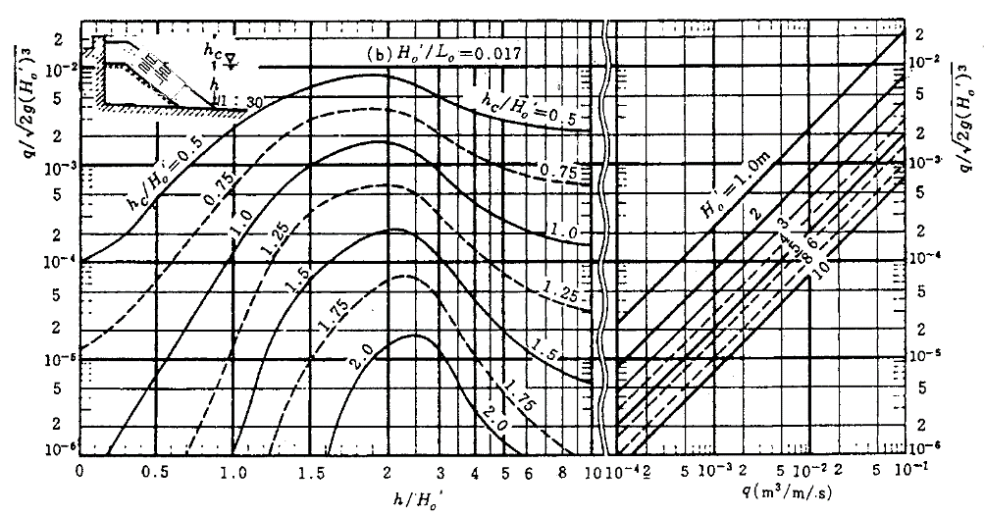
 | 구분 |  |  |  |  |  |  |  |  |  |  | 설계조위 |  |  |  |  |  |  |  |  | R(처오름높이) |  |  |  |  |  |  |  |  | 마루높이
 | 북측파제제 |  |  |  |  |  |  |  |  |  |  | DL(+)3.855 m |  |  |  |  |  |  |  |  | 5.40 |  |  |  |  |  |  |  |  | 9.26
 | 남측파제제 |  |  |  |  |  |  |  |  |  |  | DL(+)3.855 m |  |  |  |  |  |  |  |  | 6.35 |  |  |  |  |  |  |  |  | 10.20

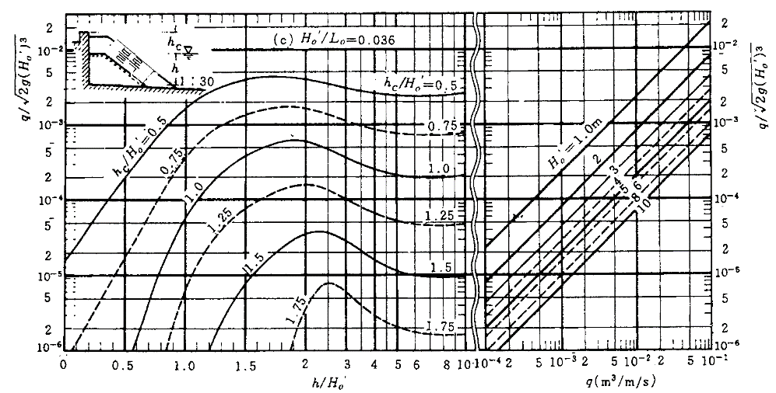
 |  | (4) 전달파고에 의한 방법 (KDS 64 10 10 p.107참조)
 |  | - 전달파고 결정기준
$Kt =√$(K_{TO})²+(K_{Tt})² = Ht / HI
 |  |  |  | 전달 파고 (HT) = KTO × HI
 |  |  |  |  | 여기서, |  |  |  | KTO | : 월파에 의한 파고 전달율
 |  |  |  |  |  |  |  |  | HI | : 입사 파고
 |  |  |  |  |  |  |  |  | HT | : 전달 파고

 |  |  |  |  |  | 여기서, |  |  |  | R | : 처오름높이 |  |  |  |  |  |  |  |  |  |  |  |  |  | Θ |  | : 방파제 항외측 사면 경사각
 |  |  |  |  |  |  |  |  |  | Ho' | : 입사파고 |  |  |  |  |  |  |  |  |  |  |  |  |  | tanΘ |  | = | 1 | : | 1.5 |  | = | 0.67
 |  |  |  |  |  |  |  |  |  | a,b | : 피복재의 유형에 따른 경험 계수 |  |  |  |  |  |  |  |  |  |  |  |  |  | Lo |  | : 심해파 파장(=1.56 × To2)
 |  |  |  |  |  |  |  |  |  | ξ | : surf similarity paramater (= tanθ/√(HI/Lo))
$KTO = c ( 1 − Fb / R )$ 0 < K_{TO} < 1
 |  |  |  |  |  |  | 여기서, |  |  |  | Fb | : 방파제의 정수면상의 높이 |  |  |  |  |  |  |  |  |  |  | = | h | - | d
 |  |  |  |  |  |  |  |  |  |  | c | : 경험계수 |  |  |  |  |  | = |  | 0.51 - 0.11 B/h
 |  |  |  |  |  |  |  |  |  |  |  |  | 여기서, |  |  |  | B | : 방파제의 폭
 |  |  |  |  |  |  |  |  |  |  |  |  |  |  |  |  | h | : 방파제의 높이
 |  |  |  |  |  |  |  |  |  |  | R | : 파의 처오름높이
 |  |  |  |  |  |  |  |  |  |  |  | * 처오름높이는 Ahrens(1988)이 제안한 식에의해 산정

 | Rough Slope Run-up Coefficients(Source:smith,1986)
 | Armor Material |  |  |  |  |  |  |  |  |  |  |  |  |  |  |  |  | a |  |  |  |  |  |  |  | b |  |  |  |  |  |  |  | 비 고
 | Riprap |  |  |  |  |  |  |  |  |  |  |  |  |  |  |  |  | 0.956 |  |  |  |  |  |  |  | 0.398
 | Rubble(Permeable-No Core) |  |  |  |  |  |  |  |  |  |  |  |  |  |  |  |  | 0.692 |  |  |  |  |  |  |  | 0.504
 | Rubble(2Layers-Permeable-No Core) |  |  |  |  |  |  |  |  |  |  |  |  |  |  |  |  | 0.775 |  |  |  |  |  |  |  | 0.361
 | Modified Cubes |  |  |  |  |  |  |  |  |  |  |  |  |  |  |  |  | 0.950 |  |  |  |  |  |  |  | 0.690
 | Tetrapods |  |  |  |  |  |  |  |  |  |  |  |  |  |  |  |  | 1.010 |  |  |  |  |  |  |  | 0.910 |  |  |  |  |  |  |  | 적 용
 | Quadripods |  |  |  |  |  |  |  |  |  |  |  |  |  |  |  |  | 0.590 |  |  |  |  |  |  |  | 0.350
 | Hexapods |  |  |  |  |  |  |  |  |  |  |  |  |  |  |  |  | 0.820 |  |  |  |  |  |  |  | 0.630
 | Tribars |  |  |  |  |  |  |  |  |  |  |  |  |  |  |  |  | 1.810 |  |  |  |  |  |  |  | 1.570
 | Doosse |  |  |  |  |  |  |  |  |  |  |  |  |  |  |  |  | 0.988 |  |  |  |  |  |  |  | 0.703
 |  |  | 자료 : |  |  | A.C.E.S. Appendix-A , Table A-3
 | 구 분 |  |  |  |  |  |  |  | B |  |  |  |  | Hi |  |  |  |  |  | Lo |  |  |  |  |  |  | ξ |  |  |  |  |  | R
 | 북측파제제 |  |  |  |  |  |  |  | 8.00 |  |  |  |  | 4.00 |  |  |  |  |  | 206.31 |  |  |  |  |  |  | 4.81 |  |  |  |  |  | 3.61
 | 남측파제제 |  |  |  |  |  |  |  | 8.00 |  |  |  |  | 4.70 |  |  |  |  |  | 209.91 |  |  |  |  |  |  | 4.48 |  |  |  |  |  | 4.19

 | 구 분 |  |  |  |  |  |  |  | 마루높이 (가정) |  |  |  |  | h |  |  |  | C |  |  | d |  |  |  | Fb |  |  |  | Kto |  |  |  | 전달파고 |  |  |  | 허용파고
 | 북측파제제 |  |  |  |  |  |  |  | DL(+)6.00 |  |  |  |  | 11.10 |  |  |  | 0.43 |  |  | 8.96 |  |  |  | 2.14 |  |  |  | 0.175 |  |  |  | 0.699 m |  |  |  | 0.70 m
 | 남측파제제 |  |  |  |  |  |  |  | DL(+)6.70 |  |  |  |  | 17.20 |  |  |  | 0.46 |  |  | 14.36 |  |  |  | 2.84 |  |  |  | 0.148 |  |  |  | 0.693 m

 |  | (5) 인근 구조물 마루높이 |  |  |  |  |  |  |  |  |  |  |  |  |  |  |  |  |  |  |  |  |  |  |  |  |  |  |  |  |  |  |  |  |  |  |  | Kto
 |  | - 북방파제 |  |  |  |  |  |  |  |  |  | = |  | DL(+)5.77 |  |  |  |  |  |  | ~ | DL(+)6.00 |  |  |  |  |  |  |  |  |  |  |  |  |  |  |  | #REF!
 |  | - 북측파제제 |  |  |  |  |  |  |  |  |  | = |  | DL(+)7.18 |  |  |  |  |  |  | ~ | DL(+)7.30 |  |  |  |  |  |  |  |  |  |  |  |  |  |  |  | #REF!
 |  | - 남측파제제 |  |  |  |  |  |  |  |  |  | = |  | DL(+)6.59 |  |  |  |  |  |  | ~ | DL(+)7.00 |  |  |  |  |  |  |  |  |  |  |  |  |  |  |  | #REF!
 |  |  |  |  |  |  |  |  |  |  |  |  |  |  |  |  |  |  |  |  |  |  |  |  |  |  |  |  |  |  |  |  |  |  |  |  |  | #REF!
 |  |  |  |  |  |  |  |  |  |  |  |  |  |  |  |  |  |  |  |  |  |  |  |  |  |  |  |  |  |  |  |  |  |  |  |  |  | #REF!

3.1.2 쇄파대 검토
3.1.2 쇄파대 검토 |  |  |  |  |  |  |  |  |  |  |  |  |  |  |  |  |  |  |  |  |  |  |  |  | *지우지말것
1) SPM에 의한 쇄파대산정
 | 가) 산정조건
 | 구 간 |  |  |  | Aprox.H.H.W |  |  | 구조물 축조 수심 (Aprox.H.H.W 기준) |  |  |  |  |  |  |  | 파랑조건 |  |  |  |  |  |  |  |  |  |  |  |  |  |  |  |  | 전면수심
 |  |  |  |  |  |  |  |  |  |  |  |  |  |  |  | 파 고 |  |  |  | 주 기 |  |  |  | 심해파장 |  | 구간 길이
 | 북측파제제 |  |  |  | DL(+)3.356 |  |  | 8.46 m |  |  |  |  |  |  |  | 4.00 m |  |  |  | 11.50 sec |  |  |  | 206.31 m |  | 70.00 |  | m |  |  |  |  | -5.10 m
 | 남측파제제 |  |  |  | DL(+)3.356 |  |  | 13.86 m |  |  |  |  |  |  |  | 4.70 m |  |  |  | 11.60 sec |  |  |  | 209.91 m |  | 20.00 |  | m |  |  |  |  | -10.50 m
 |  |  |  |  |  |  |  |  |  |  |  |  |  |  |  |  |  |  |  |  |  |  |  |  |  | 20.00 |  | m
 |  |  |  |  |  |  |  |  |  |  |  |  |  |  |  |  |  |  |  |  |  |  |  |  | 총길이 : | 110.00 |  | m |  | #REF!
 | 나) 환산심해파고산정
 | 구 간 |  |  |  | 종 류 | 해저경사(m) |  |  |  | ds/Lo |  |  |  |  |  | H1/3/Ho' |  |  |  |  |  | 환산심해파고(Ho')
 |  |  |  |  |  |  |  |  |  |  |  |  |  |  |  |  |  |  |  |  |  |  |  |  | m(적용)
 | 북측파제제 |  |  |  | 경사제 | 0.020 |  |  |  | 0.041 |  |  |  |  |  | 1.059 |  |  |  |  |  | 3.78 m |  |  | 0.020
 | 남측파제제 |  |  |  | 경사제 | 0.020 |  |  |  | 0.066 |  |  |  |  |  | 0.979 |  |  |  |  |  | 4.80 m |  |  | 0.020
 |  |  |  |  |  |  |  |  |  |  |  |  |  |  |  |  |  |  |  |  |  |  |  |  | 0.033
 | 다) 쇄파수심 산정 |  |  |  |  |  |  |  |  |  |  |  |  |  |  |  |  |  |  |  |  |  |  |  | 기준 경사m : |  | 0.020 |  | , | 0.033 | , | 0.050 |  |  | , | 0.100
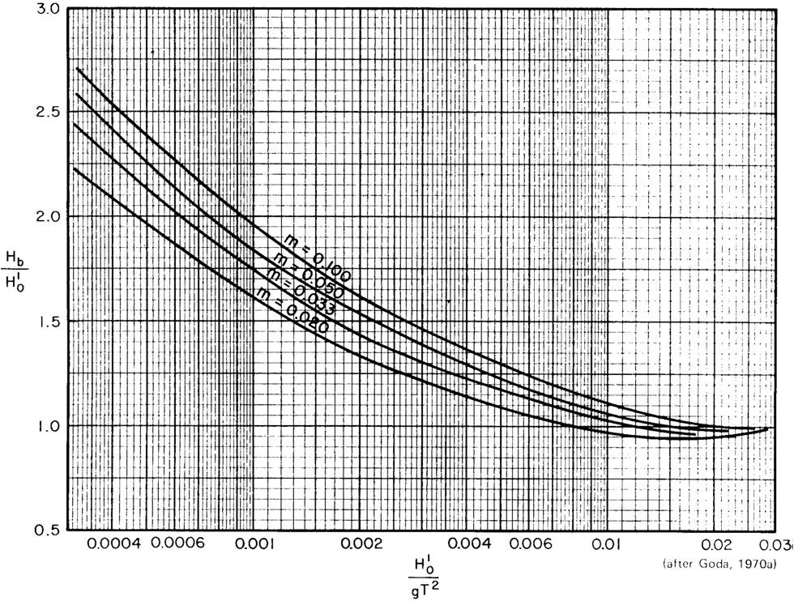
 |  |  |  |  |  |  |  |  |  |  |  |  |  |  |  |  |  |  |  |  |  |  |  |  |  | ( | 1/50 |  | , | 1/30 | , | 1/20 |  |  | , | 1/10 | )

 |  |  | Shore Protection Manual p.7-7, Figure 7-3참조

 | 구 간 |  |  |  | Ho'/gT2 |  |  |  |  | Hb/Ho' |  |  |  |  |  |  |  |  | 쇄파수심(Hb)

 | 북측파제제 |  |  |  | 0.0029 |  |  |  |  | 1.220 |  |  |  |  |  |  |  |  | 4.61
 | 남측파제제 |  |  |  | 0.0036 |  |  |  |  | 1.165 |  |  |  |  |  |  |  |  | 5.59

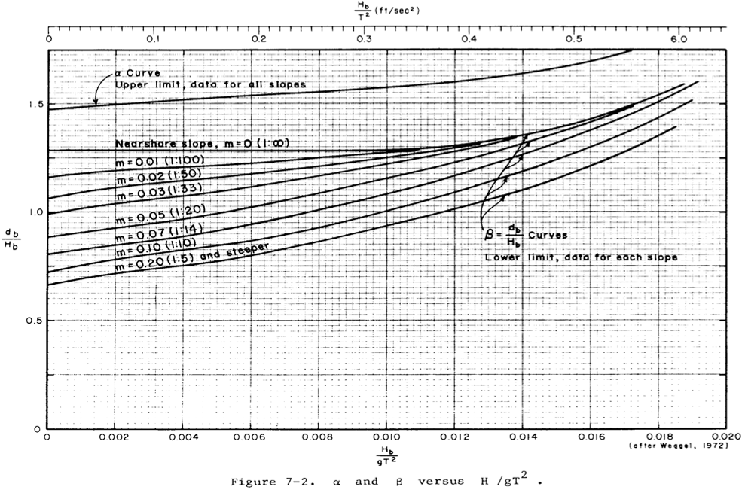

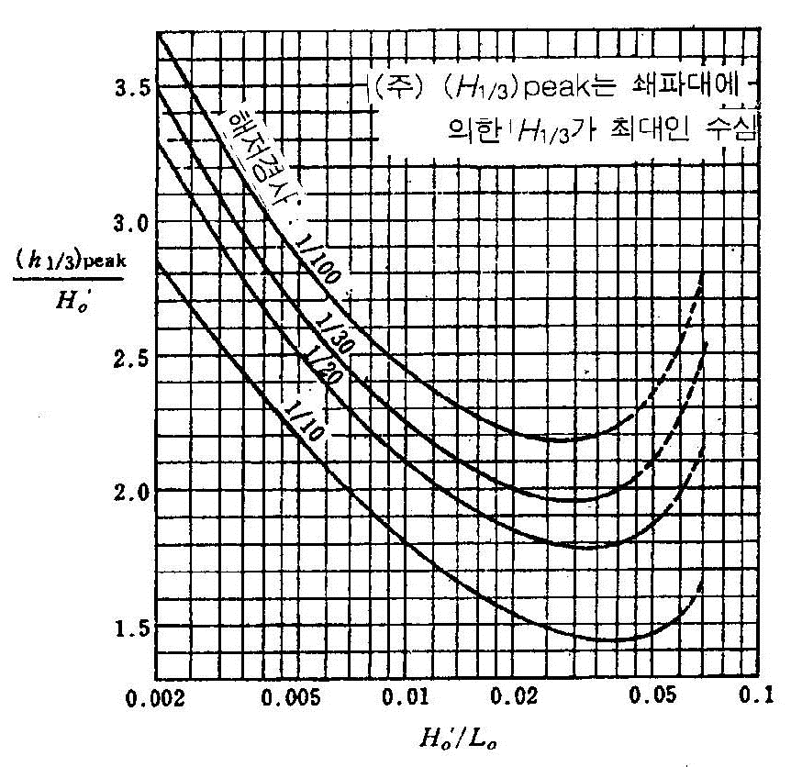

 |  | Shore Protection Manual p.7-7, Figure 7-2참조

 | 구 간 |  |  | Hb/gT2 |  |  |  |  | α |  |  |  | β |  |  |  |  | (db)max (α×Hb) |  |  |  |  | (db)min (β×Hb)

 |  |  |  |  |  |  |  |  |  |  |  |  |  |  |  |  |  |  |  |  |  |  |  |  | m
 | 북측파제제 |  |  | 0.0036 |  |  |  |  | 1.515 |  |  |  | 1.140 |  |  |  |  | 6.99 |  |  |  |  | 5.26 |  | 0.020
 | 남측파제제 |  |  | 0.0042 |  |  |  |  | 1.520 |  |  |  | 1.150 |  |  |  |  | 8.50 |  |  |  |  | 6.43 |  | 0.020
 |  |  |  |  |  |  |  |  |  |  |  |  |  |  |  |  |  |  |  |  |  |  |  |  | 0.000

 | 라) 쇄파대 판정
 | 구 간 |  |  | 구조물 축조 수심 |  |  |  |  | 쇄파대 구간 |  |  |  |  |  |  |  |  |  |  |  | 쇄파대 판정
 | 북측파제제 |  |  | 8.46 |  |  |  |  | 5.26 |  |  |  |  | ∼ | 6.99 |  |  |  |  |  | 비쇄파대
 | 남측파제제 |  |  | 13.86 |  |  |  |  | 6.43 |  |  |  |  | ∼ | 8.50 |  |  |  |  |  | 비쇄파대

2) 항만 및 어항 설계기준에 의한 방법

 |  | 항만 및 어항설계기준 (유의파고 최댓값이 출현하는 수심의 산정도_Goda)
 | 가) 쇄파수심 산정
 | 구 간 |  |  | 심해파장 Lo |  | 환산심해파고 Ho' |  |  |  | 해저경사 m |  |  |  |  | Ho'/Lo |  |  |  | (h1/3)peak/Ho' |  |  |  |  | 쇄파수심 (h1/3)peak
 |  |  |  |  |  |  |  |  |  |  |  |  |  |  |  |  |  |  |  |  |  |  |  |  | h/LO | H/H'O |  |  | H'O |  |  | 20 | 50 | 100
 | 북측파제제 |  |  | 206.31 m |  | 2.03 m |  |  |  | 0.020 |  |  |  |  | 0.0098 |  |  |  | 1.97 |  |  |  |  | 4.00 | 0.0410 | 1.97 |  |  | 2.03 |  |  | 1.81 | 1.97 | 2.24 |  | H/H'O
 | 남측파제제 |  |  | 209.91 m |  | 2.11 m |  |  |  | 0.020 |  |  |  |  | 0.0101 |  |  |  | 2.23 |  |  |  |  | 4.71 | 0.0660 | 2.23 |  |  | 2.11 |  |  | 2.03 | 2.23 | 2.57 |  | H/H'O

 | 나) 쇄파대 판정
 | 구 간 |  |  | 구조물 축조 수심 |  |  |  |  | 도표에 의한 방법 |  |  |  |  |  |  |  |  |  |  |  | 쇄파대 판정
 | 북측파제제 |  |  | 8.46 |  |  |  |  | 4.00 |  |  |  |  |  |  |  |  |  |  |  | 비쇄파대
 | 남측파제제 |  |  | 13.86 |  |  |  |  | 4.71 |  |  |  |  |  |  |  |  |  |  |  | 비쇄파대

3) 쇄파대 결정
 | 구 간 |  |  | 구조물 축조 수심 |  |  | 쇄파대 |  |  |  |  |  |  |  |  |  |  |  |  |  |  |  | 쇄파대 결정
 |  |  |  |  |  |  | S.P.M |  |  |  |  |  |  |  |  |  | 설계기준
 | 북측파제제 |  |  | 8.46 |  |  | 5.26 |  |  |  | ∼ | 6.99 |  |  |  |  | 4.00 |  |  |  |  |  | 비쇄파대
 | 남측파제제 |  |  | 13.86 |  |  | 6.43 |  |  |  | ∼ | 8.50 |  |  |  |  | 4.71 |  |  |  |  |  | 비쇄파대

3.1.3 피복재 소요중량
3.1.3 피복재 소요중량
1) 설계 제원 (H1/3, T1/3)
 | 구 분 |  |  |  |  |  | 파 고 (H1/3, m) |  |  |  |  |  | 주 기 (T1/3, Sec) |  |  |  |  |  | 약최고고조위 (Aprox.H.H.W) |  |  |  |  |  | 전면수심(m) |  |  |  |  |  | 비 고
 | 북측파제제 |  |  |  |  |  | 4.00 |  |  |  |  |  | 11.50 |  |  |  |  |  | 3.356 |  |  |  |  |  | -5.10
 | 남측파제제 |  |  |  |  |  | 4.70 |  |  |  |  |  | 11.60 |  |  |  |  |  | 3.356 |  |  |  |  |  | -10.50

2) 피복재 소요질량 검토 방법
 | 구 분 |  |  |  |  |  |  |  |  | 산 정 방 법 |  |  |  |  |  |  |  |  |  |  |  |  |  | 비 고
 | 허드슨 공식 |  |  |  |  |  |  |  |  | Ns3 = KD·cotα
 | Van Der Meer 공식 |  |  |  |  |  |  |  |  | Ns = max(Nspl, Nssr)
 | 다까하시·요시아 공식 |  |  |  |  |  |  |  |  | Ns = CH{a(N0/N0.5)0.2+b}

3) 피복재 소요질량 검토 결과
 | 구 분 |  |  |  |  |  |  |  |  | 산 정 결 과 |  |  |  |  |  |  |  |  |  |  |  |  |  |  |  |  |  | 비 고
 |  |  |  |  |  |  |  |  |  | 북측(100년) |  |  |  |  |  |  |  |  |  | 남측(100년)
 | 허드슨 공식 |  |  |  |  |  |  |  |  | 8.00 |  |  |  |  |  |  |  |  |  | 12.50 |  |  |  |  |  |  |  | T.T.P 적용시 (ton)
 | Van Der Meer 공식 |  |  |  |  |  |  |  |  | 12.50 |  |  |  |  |  |  |  |  |  | 20.00
 | 다까하시·요시아 공식 |  |  |  |  |  |  |  |  | 10.00 |  |  |  |  |  |  |  |  |  | 16.00
 | 중간 피복재 |  |  |  |  |  |  |  |  | 0.47 |  |  |  |  |  |  |  |  |  | 0.75 |  |  |  |  |  |  |  | 외측 피복재 소요 중량의 1/10~1/15

나. 피복재 소요질량 산정
1) 허드슨 공식 (KDS 64 10 10, p.93 참조)
 | ○ | 파력을 받는 사면의 표면에 피복하는 사석 또는 블록의 안정질량
 |  | 여기서, |  |  |  |  | KD | : 피복재 또는 피해율 등에 의해 결정되는 계수
 |  |  |  |  |  |  | α | : 사면의 경사각

 | ○ | 피복재 중량을 결정하기 위한 KD값
 | 피 복 재 |  |  |  |  |  |  |  |  |  |  | n |  |  | 거 치 |  |  |  | 안정계수 KD |  |  |  |  |  |  |  |  |  |  | 비 고
 |  |  |  |  |  |  |  |  |  |  |  |  |  |  |  |  |  |  | 쇄 파 |  |  |  | 비쇄파 |  |  |  | 경 사
 | 매끈하고 둥근사석 |  |  |  |  |  |  |  |  |  |  | 2 |  |  | 난적 |  |  |  | 1.2 |  |  |  | 2.4 |  |  |  | 1.5~3.0
 |  |  |  |  |  |  |  |  |  |  |  | > 3 |  |  | 난적 |  |  |  | 1.6 |  |  |  | 3.2 |  |  |  | 〃
 | 거칠고 모가 있는 돌 |  |  |  |  |  |  |  |  |  |  |  |  |  |  |  |  |  |  |  |  |  |  |  |  |  | 1.5
 |  |  |  |  |  |  |  |  |  |  |  | 2 |  |  | 난적 |  |  |  | 2.0 |  |  |  | 4.0 |  |  |  | 2.0
 |  |  |  |  |  |  |  |  |  |  |  |  |  |  |  |  |  |  |  |  |  |  |  |  |  |  | 3.0
 |  |  |  |  |  |  |  |  |  |  |  | > 3 |  |  |  |  |  |  | 2.2 |  |  |  | 4.5
 | 거칠고 모가 있는 돌 |  |  |  |  |  |  |  |  |  |  | 2 |  |  | 특별한 것 |  |  |  | 5.8 |  |  |  | 7.0
 | 평면육면체 돌 |  |  |  |  |  |  |  |  |  |  | 2 |  |  | 특별한 것 |  |  |  | 7.0~20.0 |  |  |  | 8.5~24.0
 | 테트라포드(Tetrapod) 퀘드리포드(Quadripod) |  |  |  |  |  |  |  |  |  |  | 2 |  |  | 난적 |  |  |  | 7.0 |  |  |  | 8.0 |  |  |  | 1.5 2.0 3.0

 | 트라이바(Tribar) |  |  |  |  |  |  |  |  |  |  |  |  |  | 난적 |  |  |  |  |  |  |  |  |  |  |  | 1.5
 |  |  |  |  |  |  |  |  |  |  |  | 2 |  |  |  |  |  |  | 9.0 |  |  |  | 10.0 |  |  |  | 2.0
 |  |  |  |  |  |  |  |  |  |  |  |  |  |  |  |  |  |  |  |  |  |  |  |  |  |  | 3.0
 | 돌로스(Dolos) |  |  |  |  |  |  |  |  |  |  | 2 |  |  | 난적 |  |  |  | 15.8 |  |  |  | 31.8 |  |  |  | 2.0 3.0
 | 모디파이드큐브 |  |  |  |  |  |  |  |  |  |  | 2 |  |  | 난적 |  |  |  | 6.5 |  |  |  | 7.5
 | 헥사포드(Hexapod) |  |  |  |  |  |  |  |  |  |  | 2 |  |  |  |  |  |  | 8.0 |  |  |  | 9.5
 | 토스케인(Toskane) |  |  |  |  |  |  |  |  |  |  | 1 |  |  |  |  |  |  | 11.0 |  |  |  | 22.0
 | 트라이바(Tribar) |  |  |  |  |  |  |  |  |  |  | 1 |  |  | 정적 |  |  |  | 12.0 |  |  |  | 15.0

 | ○ | 피복재 질량산정 |  |  |  |  |  |  |  |  |  |  |  |  |  |  |  |  |  |  |  |  |  |  | ( | 북측파제제 |  |  |  |  |  | ) |  |  |  |  | TTP | 0.5 | 1 | 2 | 3.2 | 4 | 5 | 6.3 | 8 | 10 | 12.5 | 16 | 20 | 25 | 32 | 40 | 50 | 64 | 72 | 80
 | ρr(kN/㎥) |  |  |  | H⅓(m) |  |  |  | KD |  |  |  | Sr |  |  |  |  | cotα |  |  | M (kN) |  |  |  | T.T.P규격 |  |  |  |  |  | 비 고 |  |  |  |  |  | 실중량 | 0.46 | 0.92 | 1.84 | 2.88 | 3.68 | 4.6 | 5.75 | 7.36 | 9.2 | 11.5 | 14.49 | 18.4 | 23 | 28.75 | 36.8 | 46 | 58.88 | 66.25 | 80.5
 | 22.56 |  |  |  | 4.00 |  |  |  | 8.0 |  |  |  | 2.234 |  |  |  |  | 1.5 |  |  | 64.03 |  |  |  | 8.0 ton |  |  |  |  |  |  |  |  | 6.53 |  |  | k N | 4.51 | 9.03 | 18.05 | 28.25 | 36.10 | 45.13 | 56.41 | 72.20 | 90.25 | 112.82 | 142.15 | 180.50 | 225.63 | 282.04 | 361.01 | 451.26 | 577.61 | 649.91 | 789.71
 | ○ | 피복재 질량산정 |  |  |  |  |  |  |  |  |  |  |  |  |  |  |  |  |  |  |  |  |  |  | ( | 남측파제제 |  |  |  |  |  | )
 | ρr(kN/㎥) |  |  |  | H⅓(m) |  |  |  | KD |  |  |  | Sr |  |  |  |  | cotα |  |  | M (kN) |  |  |  | T.T.P규격 |  |  |  |  |  | 비 고
 | 22.56 |  |  |  | 4.70 |  |  |  | 8.0 |  |  |  | 2.234 |  |  |  |  | 1.5 |  |  | 103.87 |  |  |  | 12.5 ton |  |  |  |  |  |  |  |  | 10.59

2) Van der Meer 공식 (KDS 64 10 10, p.166 참조)
 | ○ | 마루높이가 높은 경사제의 사면 피복재에 파형구배나 파의수 , 피해의 정도를 고려함
 | ○ | 안정계수

 |  |  |  | NS = max(Nspl, Nssr)
 |  |  |  | Nspl = 6.2CHP0.18(S0.2/N0.1)Ir-0.5
 |  |  |  | Nssr = CHP-0.13(S0.2/N0.1)(cotα)0.5IrP
 |  |  |  |  | 여기서, |  |  |  |  | Nspl | : 쇄파(Plunging Breakers)에 대한 안정계수
 |  |  |  |  |  |  |  |  |  | Nssr | : 쇄기파(Surging Breakers)에 대한 안정계수
 |  |  |  |  |  |  |  |  |  | Ir | : 이리바렌수(Iribaren Number) (tanα/Som0.5)
 |  |  |  |  |  |  |  |  |  | α | : 사면이 수평면과 이루는 각
 |  |  |  |  |  |  |  |  |  | Som | : 파형구배(H⅓/Lo) |  |  |  |  |  |  |  |  |  |  |  |  |  |  |  |  |  |  |  |  |  |  | 비쇄파 | : | 1
 |  |  |  |  |  |  |  |  |  | CH | : 쇄파효과계수 (1.4/(H1/20/H1/3) |  |  |  |  |  |  |  |  |  |  | , | 비쇄파 영역에서는 1.0 |  |  |  |  |  |  |  |  |  |  | 쇄파 | : | 0.97
 |  |  |  |  |  |  |  |  |  | Lo | :심해파장 (Lo = gT2 /2π, g= 9.81 m/sec2 )
 |  |  |  |  |  |  |  | H1/20 |  |  | : 1/20 최대파고
 |  |  |  |  |  |  |  | H1/3 |  |  | : 1/3 유의파고
 |  |  |  |  |  |  |  |  |  | P | : 피복층 하부의 투수지수 (항·설 p142 도참 5-11)
 |  |  |  |  |  |  |  |  |  | S | : 변형정도 (S=A/Dn502) (항·설 p143 표참 5-1)
 |  |  |  |  |  |  |  |  |  | A | : 침식부의 면적
 |  |  |  |  |  |  |  |  |  | N | : 작용하는 파의 수

 |  |  |  |  |  |  |  |  |  |  |  |  |  |  |  |  |  |  |  |  |  |  |  |  | ( | 북측파제제 |  |  |  |  |  | )
 | H⅓ |  |  |  |  |  | Lo |  |  |  |  | Som |  |  |  |  | Ir |  |  |  | CH |  |  |  |  | P |  |  |  |  | 비 고 |  |  |  |  |  | TTP | 0.5 | 1 | 2 | 3.2 | 4 | 5 | 6.3 | 8 | 10 | 12.5 | 16 | 20 | 25 | 32 | 40 | 50 | 64 | 72 | 80
 | 4.00 |  |  |  |  |  | 206.31 |  |  |  |  | 0.019 |  |  |  |  | 4.788 |  |  |  | 1.00 |  |  |  |  | 0.5 |  |  |  |  |  |  |  |  |  |  | 실중량 | 0.46 | 0.92 | 1.84 | 2.88 | 3.68 | 4.6 | 5.75 | 7.36 | 9.2 | 11.5 | 14.49 | 18.4 | 23 | 28.75 | 36.8 | 46 | 58.88 | 66.25 | 80.5
 | S |  |  |  |  |  | N |  |  |  |  | cotα |  |  |  |  | Nspl |  |  |  | Nssr |  |  |  |  | Ns |  |  |  |  | 비 고 |  |  |  |  |  | k N | 4.51 | 9.03 | 18.05 | 28.25 | 36.10 | 45.13 | 56.41 | 72.20 | 90.25 | 112.82 | 142.15 | 180.50 | 225.63 | 282.04 | 361.01 | 451.26 | 577.61 | 649.91 | 789.71
 | 5.00 |  |  |  |  |  | 1,000 |  |  |  |  | 1.5 |  |  |  |  | 1.7295 |  |  |  | 2.0279 |  |  |  |  | 2.0279

 | ρr(kN/㎥) |  |  |  |  |  | H⅓(m) |  |  |  |  | Ns |  |  |  |  | Sr |  |  |  | M (kN) |  |  |  |  | T.T.P규격 |  |  |  |  | 비 고
 | 22.56 |  |  |  |  |  | 4.00 |  |  |  |  | 2.0279 |  |  |  |  | 2.234 |  |  |  | 92.14 |  |  |  |  | 12.5 ton |  |  |  |  |  |  |  | 9.39
 |  |  |  |  |  |  |  |  |  |  |  |  |  |  |  |  |  |  |  |  |  |  |  |  | ( | 남측파제제 |  |  |  |  |  | )
 | H⅓ |  |  |  |  |  | Lo |  |  |  |  | Som |  |  |  |  | Ir |  |  |  | CH |  |  |  |  | P |  |  |  |  | 비 고
 | 4.70 |  |  |  |  |  | 209.91 |  |  |  |  | 0.022 |  |  |  |  | 4.455 |  |  |  | 1.00 |  |  |  |  | 0.5
 | S |  |  |  |  |  | N |  |  |  |  | cotα |  |  |  |  | Nspl |  |  |  | Nssr |  |  |  |  | Ns |  |  |  |  | 비 고
 | 5.00 |  |  |  |  |  | 1,000 |  |  |  |  | 1.5 |  |  |  |  | 1.793 |  |  |  | 1.9561 |  |  |  |  | 1.9561

 | ρr(kN/㎥) |  |  |  |  |  | H⅓(m) |  |  |  |  | Ns |  |  |  |  | Sr |  |  |  | M (kN) |  |  |  |  | T.T.P규격 |  |  |  |  | 비 고
 | 22.56 |  |  |  |  |  | 4.70 |  |  |  |  | 1.9561 |  |  |  |  | 2.234 |  |  |  | 166.54 |  |  |  |  | 20.0 ton |  |  |  |  |  |  |  | 16.98

 | ○ | 2층 피복의 경우에 있어서 각 단계의 피재에 대한 변형정도, S

 |  |  |  |  |  |  |  |  |  |  |  |  |  |  |  |  |  |  |  |  |  |  | 투수지수 P

 |  | H1/20과 H1/3의 비(H1/20은 5H1/3 외해측의 값) |  |  |  |  |  |  |  |  |  |  |  |  |  |  |  |  |  |  |  | 침식부의 면적A

3) 다까하시·요시아 공식 (KDS 64 10 10, p.168 참조)
 | ○ | 안정계수
 |  | NS = CH{a(N0/N0.5)0.2+b}
 |  |  |  | 여기서, |  |  | N0 | : 피해도(피해정도를 나타내는 피해율의 하나로 방파제 법선방향의 폭
 |  |  |  |  |  |  |  | Dn 범위내에서 이동한 블록의 개수, Dn은 블록의 대표직경)
 |  |  |  |  |  |  | CH | : 쇄파효과계수 (1.4/(H1/20/H1/3)
 |  |  |  |  |  |  |  | 비쇄파 영역에서는 1.0
 |  |  |  |  |  |  | a,b | : 블록의 형상이나 사면구배 등에 의한 계수
 |  |  |  |  |  |  |  | KD 값이 8.3의 이형블록 |  |  |  |  |  |  |  |  | cotα=4/3 인 경우, |  |  |  |  |  |  | a = |  | 2.32 |  |  | b = |  | 1.33
 |  |  |  |  |  |  |  |  |  |  |  |  |  |  |  |  | cotα=1.5 인 경우, |  |  |  |  |  |  | a = |  | 2.32 |  |  | b = |  | 1.42

 |  | 주) 비파괴 영역으로 파수 N가 1000파 피해도 N0가 0.3인 경우에 대략 종래의 KD값에 의한 설
 |  | 계질량과 같다. 이때 피해도 N0=0.3은 보통 피해율로 나타내면 대략 1%정도이다.

 |  |  |  |  |  |  |  |  |  |  |  |  |  |  |  |  |  |  |  |  |  |  |  |  | ( | 북측파제제 |  |  |  |  |  | )
 | CH |  |  |  |  |  | N0 |  |  |  |  | N |  |  |  |  | a |  |  |  | b |  |  |  |  | Ns |  |  |  |  |  |  |  |  |  |  | TTP | 0.5 | 1 | 2 | 3.2 | 4 | 5 | 6.3 | 8 | 10 | 12.5 | 16 | 20 | 25 | 32 | 40 | 50 | 64 | 72 | 80
 | 0.97 |  |  |  |  |  | 0.3 |  |  |  |  | 1,000 |  |  |  |  | 2.32 |  |  |  | 1.42 |  |  |  |  | 2.26 |  |  |  |  |  |  |  |  |  |  | 실중량 | 0.46 | 0.92 | 1.84 | 2.88 | 3.68 | 4.6 | 5.75 | 7.36 | 9.2 | 11.5 | 14.49 | 18.4 | 23 | 28.75 | 36.8 | 46 | 58.88 | 66.25 | 80.5
 |  |  |  |  |  |  |  |  |  |  |  |  |  |  |  |  |  |  |  |  |  |  |  |  |  |  |  |  |  |  |  |  |  |  |  |  | k N | 4.51 | 9.03 | 18.05 | 28.25 | 36.10 | 45.13 | 56.41 | 72.20 | 90.25 | 112.82 | 142.15 | 180.50 | 225.63 | 282.04 | 361.01 | 451.26 | 577.61 | 649.91 | 789.71
 | ρr(kN/㎥) |  |  |  |  |  | H⅓(m) |  |  |  |  | Ns |  |  |  |  | Sr |  |  |  | M (kN) |  |  |  |  | T.T.P 규격
 | 22.56 |  |  |  |  |  | 4.0 |  |  |  |  | 2.26 |  |  |  |  | 2.234 |  |  |  | 82.14 |  |  |  |  | 10.0 ton |  |  |  |  |  |  |  | 8.37

 |  |  |  |  |  |  |  |  |  |  |  |  |  |  |  |  |  |  |  |  |  |  |  |  | ( | 남측파제제 |  |  |  |  |  | )
 | CH |  |  |  |  |  | N0 |  |  |  |  | N |  |  |  |  | a |  |  |  | b |  |  |  |  | Ns
 | 1.00 |  |  |  |  |  | 0.3 |  |  |  |  | 1,000 |  |  |  |  | 2.32 |  |  |  | 1.42 |  |  |  |  | 2.33

 | ρr(kN/㎥) |  |  |  |  |  | H⅓(m) |  |  |  |  | Ns |  |  |  |  | Sr |  |  |  | M (kN) |  |  |  |  | T.T.P 규격
 | 22.56 |  |  |  |  |  | 4.7 |  |  |  |  | 2.33 |  |  |  |  | 2.234 |  |  |  | 121.60 |  |  |  |  | 16.0 ton |  |  |  |  |  |  |  | 12.40

 | 4) 확장된 다니모토 공식 (KDS 64 10 10, p.175 참조)
 | ○ | 파가 직각으로 입사시
 |  | 혼성제 마운드의 피복재 소요중량은 파랑 제원이나 설치수심, 마운드의 형상, 피복재의 특성등에
 |  | 의해 변하므로 수리모형실험이나 확장된 다니모토식을 사용하여 산정한다.

 |  |  |  | M = |  |  |  | Mr.H3
 |  |  |  |  |  |  |  | NS3 (Sr-1)3
 |  |  |  |  |  | 여기서 | M : 사석 또는 인공블록의 평균중량 ( t )
 |  |  |  |  |  |  | Mr : 사석 또는 인공블록의 공기중 단위중량
 |  |  |  |  |  |  | Sr : 사석 또는 블록의 해수에 대한 비중 (2.60/1.03)
 |  |  |  |  |  |  | H : 설계 계산에 쓰이는 파고 (H1/3)
 |  |  |  |  |  |  | T : 설계 계산에 쓰이는 파고의 주기(T1/3)
 |  |  |  |  |  |  | Ns : 안정수(Stability Number)
 |  |  |  |  | 단, |  | 안정수는 파랑조건과 사석제의 치수, 피복공의 형상에 따라 다르며,
 |  |  |  |  |  |  | 다니모토 등은 1개의 피복단위에 작용하는 유체의 동역학적 항력 및
 |  |  |  |  |  |  | 양력의 해석과 수리모형실험 결과를 통해 다음의 안정수에 대한 식을 적용

$$Ns=max(1.8,(1.3·(1−K)/K1/3·h′/H1/3 + 1.8·exp[−1.5·(1−K)2/K1/3 ·h′/H1/3])) ; BM/L′ < 0.25$$
$$K = K1(K2)B$$
$$K1=\frac{4πh′ / L′}{sinh(4πh′ / L′)}$$

$$(K2)B=max\{αs sin2βcos2(2πlcosβ/L′), cos2βsin2(2πlcosβ/L′)\}$$
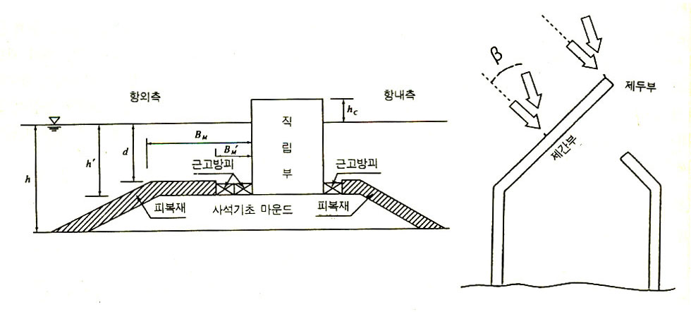

 |  |  | 여기서, | h' : 기초사석부(피복층제외)의 마루의 수심(m) (그림참고)
 |  |  |  | l : 파가 직각으로 입사할 경우는 앞 어깨폭 BM(m)
 |  |  |  | 파가 사각으로 입사할 경우는 앞 BM 또는 B'M중에서 (K2)B가 큰 편의 값(m)
 |  |  |  | L' : 수심 h'에서 설계유의파 주기에 대한 파장(m)
 |  |  |  | αs : 대상지점이 수평한 경우의 보정계수(=0.45)
 |  |  |  | β : 파의 입사각(법선방향과 이루는 각, 15˚ 의 방향보정은 하지 않음) (그림참고)
 |  |  |  | H1/3 : 설계유의파고(m)
 | ○ | 혼성재의 표준적인 단면과 기호 및 방파제의 방선형상이나 파향의 영향

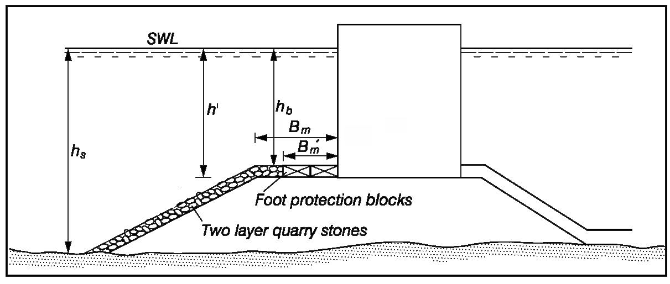
APROX. H.H.W

 | ○ | 파가 직각으로 입사시 |  |  |  |  |  |  |  |  |  |  |  |  |  |  |  |  |  |  |  |  |  |  | ( | #REF! |  |  |  |  |  | ) | 주기 |  |  | #REF! |  |  |  | 목표값 |  |  | #REF!
 | h' |  |  |  | I |  |  | L' |  |  |  | αs |  |  |  | β |  |  | (K2)B |  |  |  | K1 |  |  | K |  |  |  | Ns |  |  | 수심 |  |  | 6.46 |  |  |  | 파장 |  |  | 84.352595551
 | 6.46 |  |  |  | 5.30 |  |  | 84.35 |  |  |  | 0.45 |  |  |  | 0.00 |  |  | 0.15 |  |  |  | 0.86 |  |  | 0.13 |  |  |  | #REF!

 | Ns |  |  |  |  |  |  | Sr |  |  |  |  |  |  |  | H1/3 |  |  |  |  |  |  | Mr |  |  |  |  |  | M (㎥)
 | #REF! |  |  |  |  |  |  | 2.574 |  |  |  |  |  |  |  | #REF! |  |  |  |  |  |  | 26.00 |  |  |  |  |  | #REF!

 | ○ | 파가 경사각으로 입사시
 | h' |  |  |  | I |  |  | L' |  |  |  | αs |  |  |  | β |  |  | (K2)B |  |  |  | K1 |  |  | K |  |  |  | Ns
 | 6.46 |  |  |  | 5.30 |  |  | 84.35 |  |  |  | 0.45 |  |  |  | 26.00 |  |  | 0.10 |  |  |  | 0.86 |  |  | 0.08 |  |  |  | #REF!

 | Ns |  |  |  |  |  |  | Sr |  |  |  |  |  | H1/3 |  |  |  |  |  |  | Mr |  |  |  |  |  |  |  | M (㎥)
 | #REF! |  |  |  |  |  |  | 2.574 |  |  |  |  |  | #REF! |  |  |  |  |  |  | 26.00 |  |  |  |  |  |  |  | #REF!

 | ○ | 파가 직각으로 입사시 |  |  |  |  |  |  |  |  |  |  |  |  |  |  |  |  |  |  |  |  |  |  | ( | 북측파제제 |  |  |  |  |  | ) | 주기 |  |  | 11.50 |  |  |  | 목표값 |  |  | -3.8072319342E-07
 | h' |  |  |  | I |  |  | L' |  |  |  | αs |  |  |  | β |  |  | (K2)B |  |  |  | K1 |  |  | K |  |  |  | Ns |  |  | 수심 |  |  | 6.46 |  |  |  | 파장 |  |  | 88.466659364
 | 6.46 |  |  |  | 5.30 |  |  | 88.47 |  |  |  | 0.45 |  |  |  | 0.00 |  |  | 0.14 |  |  |  | 0.87 |  |  | 0.12 |  |  |  | 3.81

 | Ns |  |  |  |  |  |  | Sr |  |  |  |  |  |  |  | H1/3 |  |  |  |  |  |  | Mr |  |  |  |  |  | M (㎥)
 | 3.81 |  |  |  |  |  |  | 2.574 |  |  |  |  |  |  |  | 4.00 |  |  |  |  |  |  | 26.00 |  |  |  |  |  | 0.30

 | ○ | 파가 경사각으로 입사시
 | h' |  |  |  | I |  |  | L' |  |  |  | αs |  |  |  | β |  |  | (K2)B |  |  |  | K1 |  |  | K |  |  |  | Ns
 | 6.46 |  |  |  | 5.30 |  |  | 88.47 |  |  |  | 0.45 |  |  |  | 26.00 |  |  | 0.09 |  |  |  | 0.87 |  |  | 0.08 |  |  |  | 4.55

 | Ns |  |  |  |  |  |  | Sr |  |  |  |  |  | H1/3 |  |  |  |  |  |  | Mr |  |  |  |  |  |  |  | M (㎥)
 | 4.55 |  |  |  |  |  |  | 2.574 |  |  |  |  |  | 4.00 |  |  |  |  |  |  | 26.00 |  |  |  |  |  |  |  | 0.17

 | ○ | 파가 직각으로 입사시 |  |  |  |  |  |  |  |  |  |  |  |  |  |  |  |  |  |  |  |  |  |  | ( | #REF! |  |  |  |  |  | ) | 주기 |  |  | #REF! |  |  |  | 목표값 |  |  | #REF!
 | h' |  |  |  | I |  |  | L' |  |  |  | αs |  |  |  | β |  |  | (K2)B |  |  |  | K1 |  |  | K |  |  |  | Ns |  |  | 수심 |  |  | 6.46 |  |  |  | 파장 |  |  | 86.82240153
 | 6.46 |  |  |  | 5.30 |  |  | 86.82 |  |  |  | 0.45 |  |  |  | 0.00 |  |  | 0.14 |  |  |  | 0.87 |  |  | 0.12 |  |  |  | #REF!

 | Ns |  |  |  |  |  |  | Sr |  |  |  |  |  |  |  | H1/3 |  |  |  |  |  |  | Mr |  |  |  |  |  | M (㎥)
 | #REF! |  |  |  |  |  |  | 2.574 |  |  |  |  |  |  |  | #REF! |  |  |  |  |  |  | 26.00 |  |  |  |  |  | #REF!

 | ○ | 파가 직각으로 입사시 |  |  |  |  |  |  |  |  |  |  |  |  |  |  |  |  |  |  |  |  |  |  | ( | 남측파제제 |  |  |  |  |  | ) | 주기 |  |  | 11.60 |  |  |  | 목표값 |  |  | -0.00021420732995
 | h' |  |  |  | I |  |  | L' |  |  |  | αs |  |  |  | β |  |  | (K2)B |  |  |  | K1 |  |  | K |  |  |  | Ns |  |  | 수심 |  |  | 6.46 |  |  |  | 파장 |  |  | 89.287989064
 | 6.46 |  |  |  | 5.30 |  |  | 89.29 |  |  |  | 0.45 |  |  |  | 0.00 |  |  | 0.13 |  |  |  | 0.87 |  |  | 0.12 |  |  |  | 3.30

 | Ns |  |  |  |  |  |  | Sr |  |  |  |  |  |  |  | H1/3 |  |  |  |  |  |  | Mr |  |  |  |  |  | M (㎥)
 | 3.30 |  |  |  |  |  |  | 2.574 |  |  |  |  |  |  |  | 4.70 |  |  |  |  |  |  | 26.00 |  |  |  |  |  | 0.74

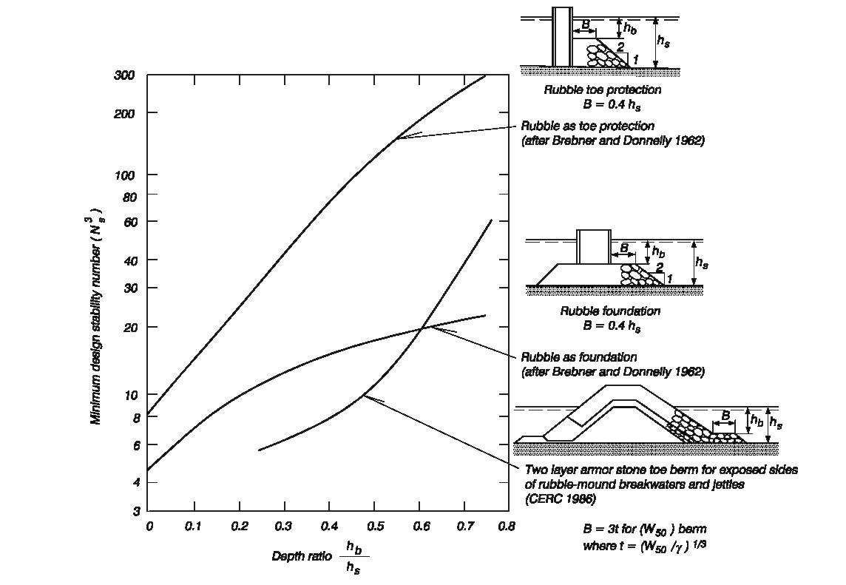
 | 5) Brebner & Donnelly 공식, 1962

 | ○ | 혼성제 사석부의 피복재 소요질량은 사면피복재의 안전질량과 같은 일반화된 허드슨식에.
 |  | 의해 산정할 수 있다. 이식은 브레브너 도넬리(Brebner & Donnelly, 1962)에 의해 직립벽
 |  | 기초사석부 또는 사석경사제 소요질량 산정을 위한 기본식으로서 널리 이용되고 있다.
 | ○ | 위의 도표에 의해 Ns(안정계수)를 산정한다.
 | ○ | 위의 도표에 의하여 Ns(안정계수)를 산정할 수 없을경우 아래에 주어진 식을 하용하여 Ns(안정계수)를 산정할 수 있다.

N_{s} = (-4.861 × (h_{b} / h_{s})² + 28.665 × (h_{b} / h_{s}) + 4.498

 |  |  |  |  |  |  |  |  |  |  |  |  |  |  |  |  |  |  |  |  |  |  |  |  | ( | #REF! |  |  |  |  |  | )
 | hb |  |  |  |  | hs |  |  |  |  | hb/hs |  |  |  | Ns3 |  |  |  | Sr |  |  |  | H1/3 |  |  | ρr(t/㎥) |  |  |  | M (㎥) |  |  |  | 설계조위 |  |  | : | #REF! | 설계조위 |  |  | : | #REF! |  |  | Toe상부심 |  |  |  | : | 3.10 |  |  |  | 식 |  | : | #REF! | Ns = | ( | -4.861 | × ( | hb | )2 | ) | + | 28.665 | × ( | hb | ) | + | 4.498
 | 3.10 |  |  |  |  | #REF! |  |  |  |  | #REF! |  |  |  | #REF! |  |  |  | 2.57 |  |  |  | #REF! |  |  | 26.00 |  |  |  | #REF! |  |  |  | 설치수심 |  |  | : | #REF! | 설치수심 |  |  | : | #REF! |  |  | 평균수심 |  |  |  | : | #REF! |  |  |  | 도표 |  | : | 7.80 |  |  |  |  | hs |  |  |  |  |  | hs

 |  |  |  |  |  |  |  |  |  |  |  |  |  |  |  |  |  |  |  |  |  |  |  |  | ( | 북측파제제 |  |  |  |  |  | )
 | hb |  |  |  |  | hs |  |  |  |  | hb/hs |  |  |  | Ns3 |  |  |  | Sr |  |  |  | H1/3 |  |  | ρr(t/㎥) |  |  |  | M (㎥) |  |  |  | 설계조위 |  |  | : | 3.36 | 설계조위 |  |  | : | 3.36 |  |  | Toe상부심 |  |  |  | : | 3.10 |  |  |  | 식 |  | : | 14.35
 | 3.10 |  |  |  |  | 8.46 |  |  |  |  | 0.37 |  |  |  | 7.80 |  |  |  | 2.57 |  |  |  | 4.00 |  |  | 26.00 |  |  |  | 2.10 |  |  |  | 설치수심 |  |  | : | -5.10 | 설치수심 |  |  | : | 5.10 |  |  | 평균수심 |  |  |  | : | 8.46 |  |  |  | 도표 |  | : | 7.80

 |  |  |  |  |  |  |  |  |  |  |  |  |  |  |  |  |  |  |  |  |  |  |  |  | ( | #REF! |  |  |  |  |  | )
 | hb |  |  |  |  | hs |  |  |  |  | hb/hs |  |  |  | Ns3 |  |  |  | Sr |  |  |  | H1/3 |  |  | ρr(t/㎥) |  |  |  | M (㎥) |  |  |  | 설계조위 |  |  | : | #REF! | 설계조위 |  |  | : | #REF! |  |  | Toe상부심 |  |  |  | : | 3.10 |  |  |  | 식 |  | : | #REF!
 | 3.10 |  |  |  |  | #REF! |  |  |  |  | #REF! |  |  |  | #REF! |  |  |  | 2.57 |  |  |  | #REF! |  |  | 26.00 |  |  |  | #REF! |  |  |  | 설치수심 |  |  | : | #REF! | 설치수심 |  |  | : | #REF! |  |  | 평균수심 |  |  |  | : | #REF! |  |  |  | 도표 |  | :

 |  |  |  |  |  |  |  |  |  |  |  |  |  |  |  |  |  |  |  |  |  |  |  |  | ( | 남측파제제 |  |  |  |  |  | )
 | hb |  |  |  |  | hs |  |  |  |  | hb/hs |  |  |  | Ns3 |  |  |  | Sr |  |  |  | H1/3 |  |  | ρr(t/㎥) |  |  |  | M (㎥) |  |  |  | 설계조위 |  |  | : | 3.36 | 설계조위 |  |  | : | 3.36 |  |  | Toe상부심 |  |  |  | : | 3.10 |  |  |  | 식 |  | : | 10.67
 | 3.10 |  |  |  |  | 13.86 |  |  |  |  | 0.22 |  |  |  | 10.67 |  |  |  | 2.57 |  |  |  | 4.70 |  |  | 26.00 |  |  |  | 2.49 |  |  |  | 설치수심 |  |  | : | -10.50 | 설치수심 |  |  | : | 10.50 |  |  | 평균수심 |  |  |  | : | 13.86 |  |  |  | 도표 |  | :

